Plan1
QUADRO DE DISTRIBUIÇÃO 1
CIRCUITO | DESCRIÇÃO | ILUMINAÇÃO(W) |  |  | TOMADAS(W) |  |  |  | TOTAL | POTÊNCIA | FATOR | POTÊNCIA | CORRENTE | DISJUNTOR | FIO/CABO | FASE
 |  | 16 | 20 | 40 | 100 | 600 | 1600 | 3500 | UNIDADE | ATIVA(W) | DE POTÊNCIA | APARENTE | DE PROJETO | A | mm² | A
1 | ILUMINAÇÃO | 0 | 3 | 4 |  |  |  |  |  | 220 | 1 | 220 | 1.00 | 1x10 | 1F+N #2.5 | A
2 | TUG |  |  |  | 9 |  |  |  |  | 900 | 1 | 900 | 4.09 | 1X10 | 1F+N+ T #2.5 | A
3 | TUE AR COND. |  |  |  |  |  | 1 |  |  | 1600 | 1 | 1600 | 7.27 | 1x10 | 1F+N+ T #2.5 | A
4 | RESERVA
5 | RESERVA
6 | RESERVA

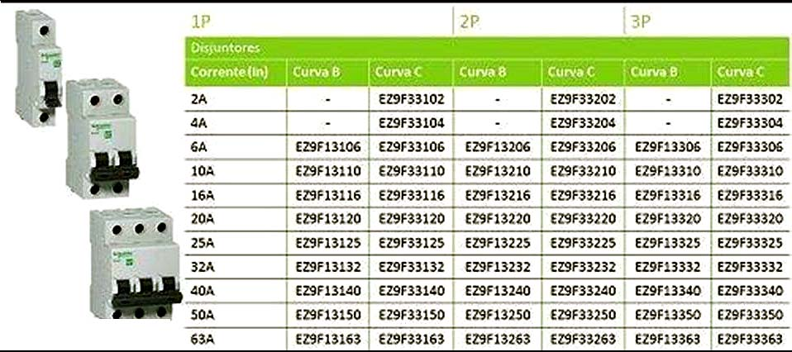
TOTAL: |  |  |  |  |  |  |  |  |  | 2720 | 0.5 | 1360 | 6.18 | 1x10 | 3F+N+ T #2.5

QUADRO DE DISTRIBUIÇÃO 2
CIRCUITO | DESCRIÇÃO | ILUMINAÇÃO(W) |  |  | TOMADAS(W) |  |  |  | TOTAL | POTÊNCIA | FATOR | POTÊNCIA | CORRENTE | DISJUNTOR | FIO/CABO | FASE
 |  | 16 | 20 | 40 | 100 | 600 | 1600 | 3500 | UNIDADE | ATIVA(W) | DE POTÊNCIA | APARENTE | DE PROJETO | A | mm² | A
1 | ILUMINAÇÃO | 0 | 3 | 4 |  |  |  |  |  | 220 | 1 | 220 | 1.00 | 1x10 | 1F+N #2.5 | A
2 | TUG |  |  |  | 10 |  |  |  |  | 1000 | 1 | 1000 | 4.54 | 1X10 | 1F+N+ T #2.5 | A
3 | TUE AR COND. |  |  |  |  |  | 1 |  |  | 1600 | 1 | 1600 | 7.27 | 1x10 | 1F+N+ T #2.5 | A
4 | RESERVA
5 | RESERVA
6 | RESERVA

TOTAL: |  |  |  |  |  |  |  |  |  | 2820 | 0.5 | 1410 | 6.41 | 1x10 | 3F+N+ T #2.5

QUADRO DE DISTRIBUIÇÃO 3
CIRCUITO | DESCRIÇÃO | ILUMINAÇÃO(W) |  |  | TOMADAS(W) |  |  |  | TOTAL | POTÊNCIA | FATOR | POTÊNCIA | CORRENTE | DISJUNTOR | FIO/CABO | FASE
 |  | 16 | 20 | 40 | 100 | 600 | 1600 | 3500 | UNIDADE | ATIVA(W) | DE POTÊNCIA | APARENTE | DE PROJETO | A | mm² | A
1 | ILUMINAÇÃO/CAMPAINHA | 0 | 16 | 2 |  |  |  |  |  | 400 | 1 | 400 | 1.82 | 1x10 | 1F+N #2.5 | A
2 | MOTOR PORTÃO |  |  |  |  | 1 |  |  |  | 600 | 1 | 600 | 2.73 | 1X10 | 1F+N+ T #2.5 | A
3 | RESERVA
4 | RESERVA
5 | RESERVA
6 | RESERVA

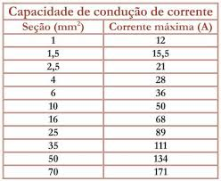
TOTAL: |  |  |  |  |  |  |  |  |  | 1000 | 0.5 | 500 | 2.27 | 1x10 | 1F+N+ T #2.5

QUADRO DE DISTRIBUIÇÃO 4
CIRCUITO | DESCRIÇÃO | ILUMINAÇÃO(W) |  |  | TOMADAS(W) |  |  |  | TOTAL | POTÊNCIA | FATOR | POTÊNCIA | CORRENTE | DISJUNTOR | FIO/CABO | FASES | A | A | B | C
 |  | 16 | 20 | 40 | 100 | 600 | 1600 | 3500 | UNIDADE | ATIVA(W) | DE POTÊNCIA | APARENTE | DE PROJETO | A | mm² | ABC | A B C | (W) | (W) | (W)
1 | ILUMINAÇÃO | 0 | 4 | 6 |  |  |  |  |  | 320 | 1 | 320 | 1.45 | 1x10 | 1F+N #2.5 | A | 320 | 320 | 0 | 0
2 | TUG SUITE |  |  |  | 9 | 1 |  |  |  | 1500 | 1 | 1500 | 6.82 | 1X10 | 1F+N+ T #2.5 | B | 1500 | 0 | 1500 | 0
3 | TUG QUARTO/WC |  |  |  | 7 | 1 |  |  |  | 1300 | 1 | 1300 | 5.91 | 1x10 | 1F+N+ T #2.5 | A | 1300 | 1300 | 0 | 0
4 | TUG COZ./SERVIÇO/SALA |  |  |  | 14 | 2 |  |  |  | 2600 | 1 | 2600 | 11.82 | 1X16 | 1F+N+ T #2.5 | C | 2600 | 0 | 0 | 2600
5 | TUE CHUVEIRO |  |  |  |  |  |  | 1 |  | 3500 | 1 | 3500 | 15.91 | 1X16 | 1F+N+ T #4.0 | B | 3500 | 0 | 3500 | 0
6 | TUE CHUVEIRO |  |  |  |  |  |  | 1 |  | 3500 | 1 | 3500 | 15.91 | 1X16 | 1F+N+ T #4.0 | C | 3500 | 0 | 0 | 3500
7 | TUE AR COND. |  |  |  |  |  | 1 |  |  | 1600 | 1 | 1600 | 7.27 | 1X10 | 1F+N+ T #2.5 | A | 1600 | 1600 | 0 | 0
8 | TUE AR COND. |  |  |  |  |  | 1 |  |  | 1600 | 1 | 1600 | 7.27 | 1X10 | 1F+N+ T #2.5 | A | 1600 | 1600 | 0 | 0
9 | RESERVA
10 | RESERVA
TOTAL: |  |  |  |  |  |  |  |  |  | 14320 | 0.5 | 7160 | 32.00 | 1x32 | 3F+N+ T #6.0 | ABC | 11520 | 4820 | 5000 | 6100

QUADRO DE DISTRIBUIÇÃO 5
CIRCUITO | DESCRIÇÃO | ILUMINAÇÃO(W) |  |  | TOMADAS(W) |  |  |  | TOTAL | POTÊNCIA | FATOR | POTÊNCIA | CORRENTE | DISJUNTOR | FIO/CABO | FASES | A | A | B | C
 |  | 16 | 20 | 40 | 100 | 600 | 1600 | 3500 | UNIDADE | ATIVA(W) | DE POTÊNCIA | APARENTE | DE PROJETO | A | mm² | ABC | A B C | (W) | (W) | (W)
1 | TUG COZ./SERVIÇO/SALA |  |  |  | 14 | 2 |  |  |  | 2600 | 1 | 2600 | 11.82 | 1X16 | 1F+N+ T #2.5 | A | 2600 | 2600 | 0 | 0
2 | ILUMINAÇÃO | 0 | 4 | 6 |  |  |  |  |  | 320 | 1 | 320 | 1.45 | 1X10 | 1F+N #2.5 | B | 320 | 0 | 320 | 0
3 | TUG QUARTO/WC |  |  |  | 7 | 1 |  |  |  | 1300 | 1 | 1300 | 5.91 | 1x10 | 1F+N+ T #2.5 | A | 1300 | 1300 | 0 | 0
4 | TUG SUITE |  |  |  | 7 | 1 |  |  |  | 1300 | 1 | 1300 | 5.91 | 1X10 | 1F+N+ T #2.5 | C | 1300 | 0 | 0 | 1300
5 | TUE CHUVEIRO |  |  |  |  |  |  | 1 |  | 3500 | 1 | 3500 | 15.91 | 1X16 | 1F+N+ T #4.0 | B | 3500 | 0 | 3500 | 0
6 | TUE CHUVEIRO |  |  |  |  |  |  | 1 |  | 3500 | 1 | 3500 | 15.91 | 1X16 | 1F+N+ T #4.0 | C | 3500 | 0 | 0 | 3500
7 | TUE AR COND. |  |  |  |  |  | 1 |  |  | 1600 | 1 | 1600 | 7.27 | 1X10 | 1F+N+ T #2.5 | A | 1600 | 1600 | 0 | 0
8 | TUE AR COND. |  |  |  |  |  | 1 |  |  | 1600 | 1 | 1600 | 7.27 | 1X10 | 1F+N+ T #2.5 | B | 1600 | 0 | 1600 | 0
9 | RESERVA
10 | RESERVA
TOTAL: |  |  |  |  |  |  |  |  |  | 14120 | 0.5 | 7060 | 32.00 | 1x32 | 3F+N+ T #6.0 | ABC | 15720 | 5500 | 5420 | 4800

